Offshore
4号文明确，按合理利用小时数核定可再生能源发电项目中央财政补贴资金额度。为确保存量项目合理收益，基于核定电价时全生命周期发电小时数等因素，现确定各类项目全生命周期合理利用小时数如下：
（一）风电一类、二类、三类、四类资源区项目全生命周期合理利用小时数分别为48000小时、44000小时、40000小时和36000小时。海上风电全生命周期合理利用小时数为52000小时。
（二）光伏发电一类、二类、三类资源区项目全生命周期合理利用小时数为32000小时、26000小时和22000小时。国家确定的光伏领跑者基地项目和2019、2020年竞价项目全生命周期合理利用小时数在所在资源区小时数基础上增加10%。
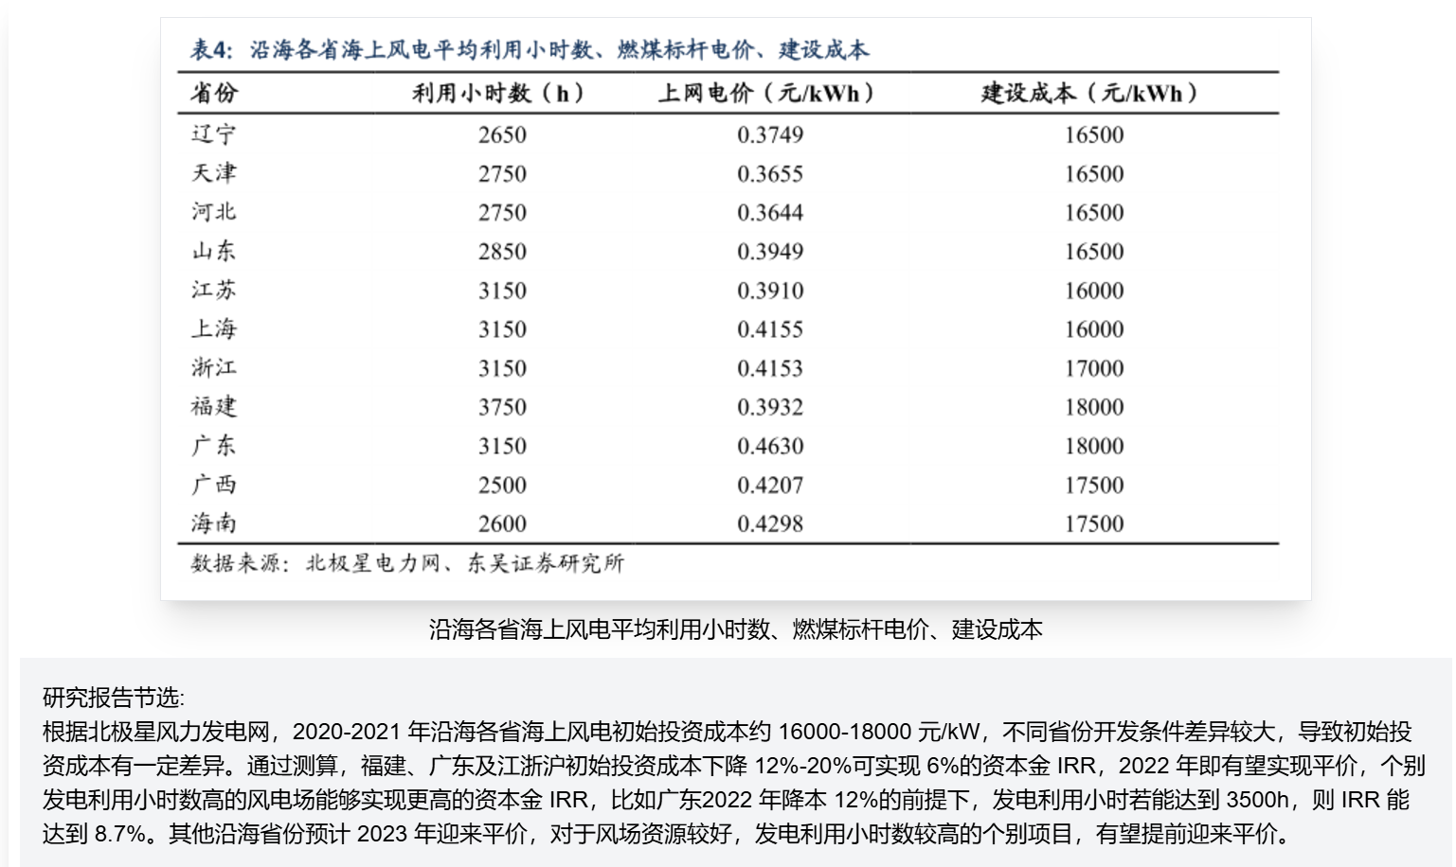
（三）生物质发电项目，包括农林生物质发电、垃圾焚烧发电和沼气发电项目，全生命周期合理利用小时数为82500小时。

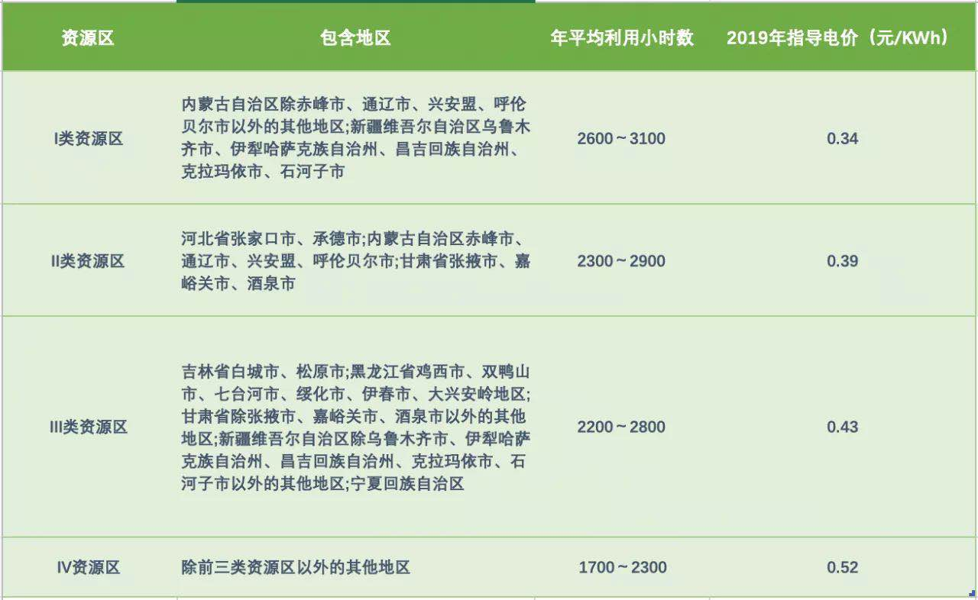

Shandong Onshore Wind is categorized in the 4 tier and the expected hours of operation is less than 2000 hour/yr |  |  |  |  |  |  |  |  | https://www.hangyan.co/charts/2813734189474514804
The Expected hours of operation for Offshore Wind |  |  |  |  |  |  |  |  | hours | = | 3150
52000/20 | = 2600 | hours | = | 2600/8760 | = | 0.29680365297 |  |  | Capacity Factor | = | 0.3595890411

Name | Capacity (MW) | Capacity Factor | Commissioned | Cost
Shanwei Jiazi I+II | 900 |  | 2022 | unsubsidized
Shanwei Houhu | 500 |  | 2022
SPIC Binhai North H2 | 400 |  | 2018
Yangxi Shapa III | 400 (+5.5 MW floating) | 0.31 |  |  |  | Capacity Factor | = | 0.29
Huaneng Rudong H6 | 400 | 0.25 | 2021
Yangjiang Shapa Phase 2 | 400 | 0.31 | 2021
Yangjiang Shapa Phase 1 | 300 |  | 2019
Dongtai IV | 300 |  | 2019 | CNY 8b ($1.25b)
Jiangsu Dafeng H8-2 | 300 |  | 2022
Xiangshui demonstration | 202 |  | 2014-2016
Rudong | 200 |  | 2014-2016
Dongtai V | 200 |  | 2021 | CNY 8b ($1.25b)
CGN Rudong demonstration | 152 |  | 2014-2016
Longyuan Rudong Intertidal | 131 |  | 2012 | US$ 75 million
Donghai Bridge | 102 |  | 2010 | US$ 102 million
Guishan | 198 |  | 2018
Shanghai Lingang Demonstration - 2 | 101 |  | 2016
SPIC Binhai North H1 | 100 |  | 2014-2016

